dragonWave废弃
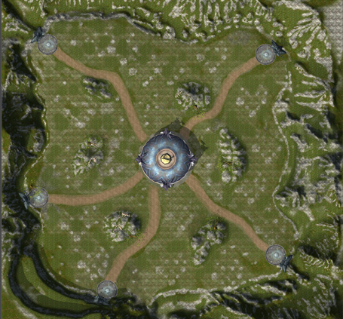
ID | describe | attackLineNum | walkPath | monster_Id | monster_Num | monster_KillPrice | monster_helpKillPrice | monster_Id | monster_Num | monster_KillPrice | monster_helpKillPrice | monster_Id | monster_Num | monster_KillPrice | monster_helpKillPrice
编号 | 备注 | 每波进攻线路数量 | 怪物行走路线 | 怪物1ID | 怪物1数量 | 怪物1击杀贡献 | 怪物1助攻贡献 | 怪物2ID | 怪物2数量 | 怪物2击杀贡献 | 怪物2助攻贡献 | 怪物3ID | 怪物3数量 | 怪物3击杀贡献 | 怪物3助攻贡献
int | string | int | string | int64 | int | int | int | int64 | int | int | int | int64 | int | int | int
3 | 0 | 3 | 3 | 3 | 3 | 3 | 3 | 3 | 3 | 3 | 3 | 3 | 3 | 3 | 3
1 | 第1波怪，每条路线刷怪数据 | 2 |  | 1
2 | 第2波怪，每条路线刷怪数据 | 3
3 | 第3波怪，每条路线刷怪数据 | 3
4 | 第4波怪，每条路线刷怪数据 | 3
5 | 第5波怪，每条路线刷怪数据 | 4
6 | 第6波怪，每条路线刷怪数据 | 5

